Sheet2
تم عمل هذه المعادله ولكن بها خطا
SUMIFS([Cost],[Sales Item Category],[@[Sales Item Category]],[[Sales Item ]],[@[Sales Item ]],RIGHT(INDEX(Material.Chart[Cost Center],MATCH([@[Material Name]],Material.Chart[Item Name],0)),6),Recipes.Finnish.Prodect[[#Headers],[أغذية]])
المطلوب تفعيل و تصحيح معادلة Sumifs علي ان يكون من ضمن شروطها تصنيف الخامات ان تكون اغذية
 |  |  |  |  |  |  |  |  |  |  |  |  |  |  |  | #VALUE! | #VALUE!

 | Food | 53% | 60%
 | Beverage | #DIV/0! | 30%

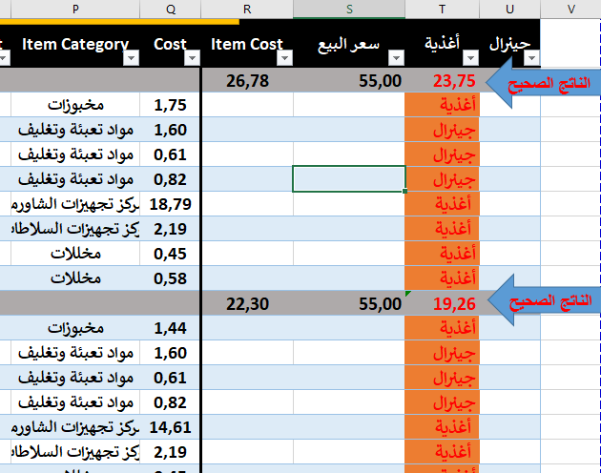
Month | MENU | Serial | Finnish Prodect | Item Group | Short Category | Sales Item Category | Sales Item | Material Name | Material Code | Item Unit | Recipe Quantity | Recipe Store | Patch & Material Cost | Item Category | Cost | Item Cost | سعر البيع | أغذية | جينرال
1-Jan-23 |  |  | FP | Food | الشاورما | ساندويش شاورما | ساندوتش شاورما فراخ صاج |  |  |  |  |  |  |  |  | 26.78 | 55.00 | 23.75 | 3.03
1-Jan-23 |  |  |  |  | الشاورما | ساندويش شاورما | ساندوتش شاورما فراخ صاج | عيش صاج | 11204 | رغيف | 1.000 |  | 1.75 | مخبوزات | 1.75
1-Jan-23 |  |  |  |  | الشاورما | ساندويش شاورما | ساندوتش شاورما فراخ صاج | كيس بلاستيك مطبوع وسط | 30723 | كيلو | 0.035 |  | 45.62 | مواد تعبئة وتغليف | 1.60
1-Jan-23 |  |  |  |  | الشاورما | ساندويش شاورما | ساندوتش شاورما فراخ صاج | ظرف ساندوتش صاج | 30741 | قطعة | 1.000 |  | 0.61 | مواد تعبئة وتغليف | 0.61
1-Jan-23 |  |  |  |  | الشاورما | ساندويش شاورما | ساندوتش شاورما فراخ صاج | ورق زبده مطبوع | 30798 | قطعة | 1.000 |  | 0.82 | مواد تعبئة وتغليف | 0.82
1-Jan-23 |  |  |  |  | الشاورما | ساندويش شاورما | ساندوتش شاورما فراخ صاج | شاورما دجاج SR | 41802 | كيلو | 0.090 | كيلو | 208.78 | مركز تجهيزات الشاورما | 18.79
1-Jan-23 |  |  |  |  | الشاورما | ساندويش شاورما | ساندوتش شاورما فراخ صاج | سلطة ثومية SR | 40412 | كيلو | 0.050 | كيلو | 43.70 | مركز تجهيزات السلاطات | 2.19
1-Jan-23 |  |  |  |  | الشاورما | ساندويش شاورما | ساندوتش شاورما فراخ صاج | خيار مخلل | 11101 | كيلو | 0.030 |  | 15.00 | مخللات | 0.45
1-Jan-23 |  |  |  |  | الشاورما | ساندويش شاورما | ساندوتش شاورما فراخ صاج | مخلل مشكل قطع | 11107 | كيلو | 0.050 |  | 11.50 | مخللات | 0.58
1-Jan-23 |  |  | FP | Food | الشاورما | ساندويش شاورما | ساندوتش شاورما فراخ لبناني |  |  |  |  |  |  |  |  | 22.30 | 55.00 | 19.26 | 3.03
1-Jan-23 |  |  |  |  | الشاورما | ساندويش شاورما | ساندوتش شاورما فراخ لبناني | عيش لبناني كبير | 11207 | رغيف | 1.000 |  | 1.44 | مخبوزات | 1.44
1-Jan-23 |  |  |  |  | الشاورما | ساندويش شاورما | ساندوتش شاورما فراخ لبناني | كيس بلاستيك مطبوع وسط | 30723 | كيلو | 0.035 |  | 45.62 | مواد تعبئة وتغليف | 1.60
1-Jan-23 |  |  |  |  | الشاورما | ساندويش شاورما | ساندوتش شاورما فراخ لبناني | ظرف ساندوتش صاج | 30741 | قطعة | 1.000 |  | 0.61 | مواد تعبئة وتغليف | 0.61
1-Jan-23 |  |  |  |  | الشاورما | ساندويش شاورما | ساندوتش شاورما فراخ لبناني | ورق زبده مطبوع | 30798 | قطعة | 1.000 |  | 0.82 | مواد تعبئة وتغليف | 0.82
1-Jan-23 |  |  |  |  | الشاورما | ساندويش شاورما | ساندوتش شاورما فراخ لبناني | شاورما دجاج SR | 41802 | كيلو | 0.070 | كيلو | 208.78 | مركز تجهيزات الشاورما | 14.61
1-Jan-23 |  |  |  |  | الشاورما | ساندويش شاورما | ساندوتش شاورما فراخ لبناني | سلطة ثومية SR | 40412 | كيلو | 0.050 | كيلو | 43.70 | مركز تجهيزات السلاطات | 2.19
1-Jan-23 |  |  |  |  | الشاورما | ساندويش شاورما | ساندوتش شاورما فراخ لبناني | خيار مخلل | 11101 | كيلو | 0.030 |  | 15.00 | مخللات | 0.45
1-Jan-23 |  |  |  |  | الشاورما | ساندويش شاورما | ساندوتش شاورما فراخ لبناني | مخلل مشكل قطع | 11107 | كيلو | 0.050 |  | 11.50 | مخللات | 0.58

